Sheet1
name | image | prompt
橘猫 | 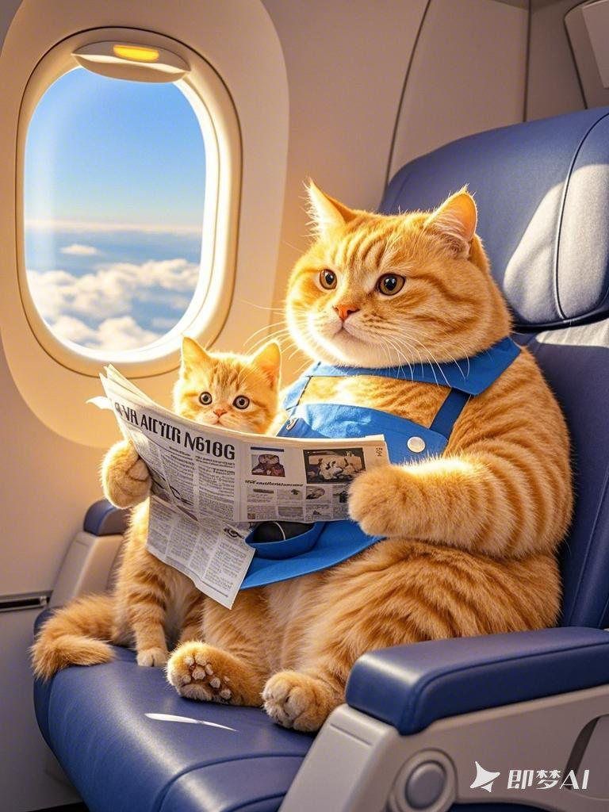 | 一只憨态可掬的肥胖小橘猫，正带着自己的孩子坐在飞机的座位上。肥胖小橘猫妈妈穿着一件蓝色的围裙，孩子乖巧地依偎在她身旁。肥胖小橘猫妈妈双手拿着一份展开的报纸，专注地阅读着，孩子则好奇地张望着周围。飞机舱内灯光柔和，背景虚化干净，窗外是洁白的云朵，32K，高清画质。
橘猫 | 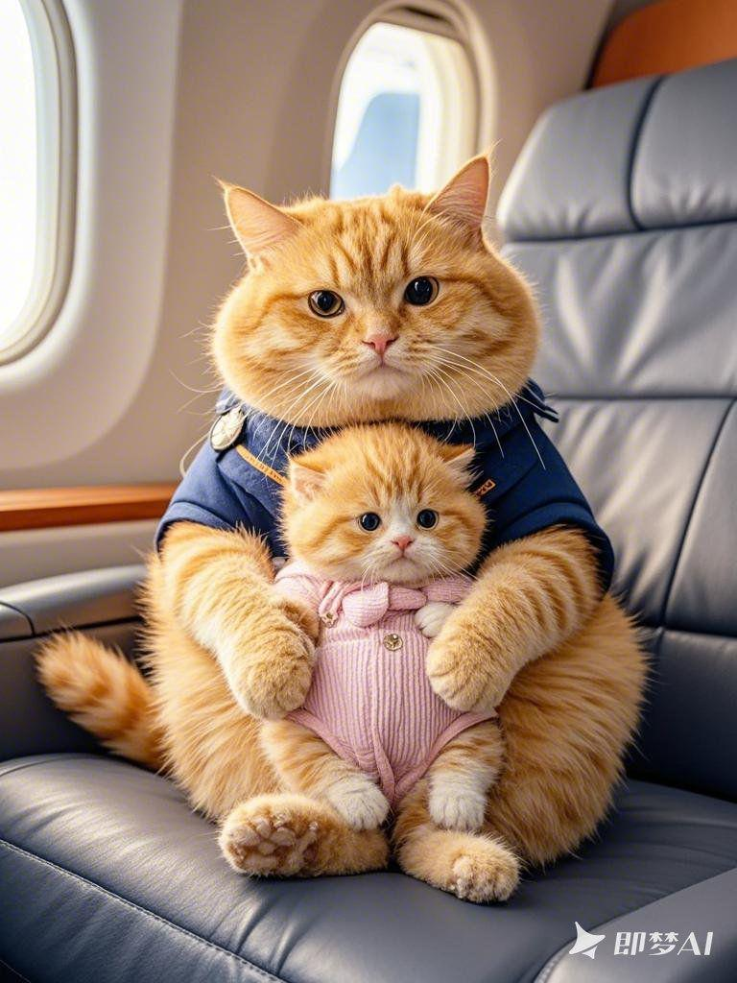 | 一只憨态可掬的肥胖小橘猫妈妈，怀抱着年幼的小猫咪宝宝，一同坐在飞机的座位上。肥胖小橘猫妈妈眼神温柔而关切地看着宝宝，身上穿着特制的蓝色航空服，宝宝则穿着可爱的粉色连体衣，紧紧依偎在妈妈怀里。机舱内灯光柔和，背景虚化干净，32K，高清画质。
橘猫 | 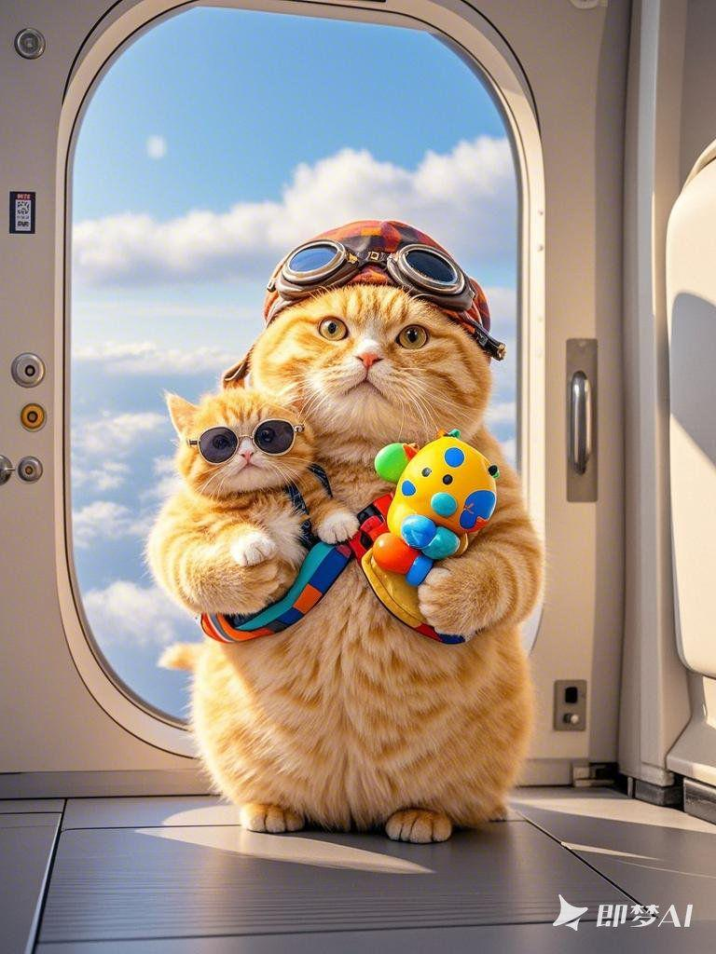 | 肥胖小橘猫妈妈带着肥胖小橘猫宝宝准备乘坐飞机旅行。肥胖小橘猫妈妈头戴一顶俏皮的飞行帽，背着一个彩色的小书包，手里还拿着宝宝的玩具。肥胖小橘猫宝宝戴着小小的太阳镜，兴奋地张望着。它们站在飞机舱门口，身后的背景虚化干净，展现出蓝天白云，32K，高清画质。
橘猫 | 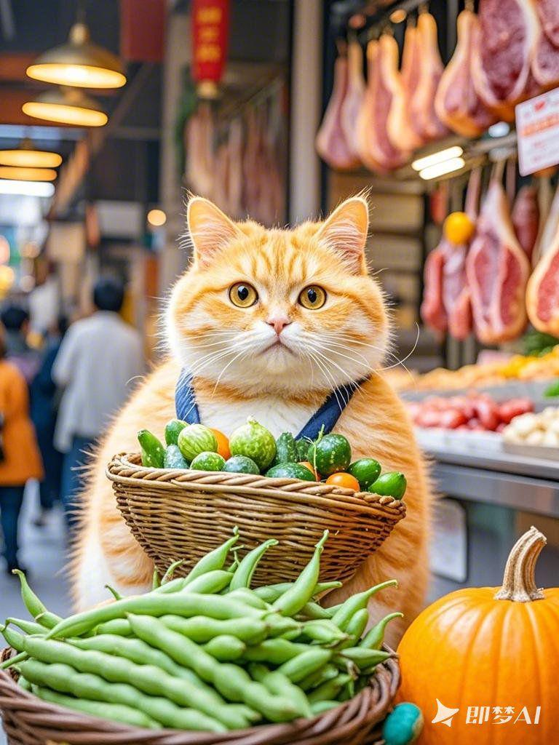 | 肥胖小橘猫背着一篓子水灵灵的蔬菜，在肉摊买肉，看着肉摊上的肉。身上的白色绒毛仿佛染上了一层金色的光辉。篓子里的蔬菜摆放整齐，有嫩绿的豆角、金黄的南瓜。周围是熙熙攘攘的人群，背景虚化干净，32K，高清画质。
橘猫 |  | 一只憨态可掬的肥胖小橘猫，正端坐在温馨的家里弹奏琵琶。它身着一件绣有竹子图案的绿色长袍，毛茸茸的双手熟练地拨弄着琴弦。肥胖小橘猫脸上洋溢着陶醉的神情，眼睛微闭，仿佛沉浸在美妙的音乐之中。房间布置简洁，摆放着几盆翠绿的竹子，背景虚化干净，32K，高清画质
橘猫 | 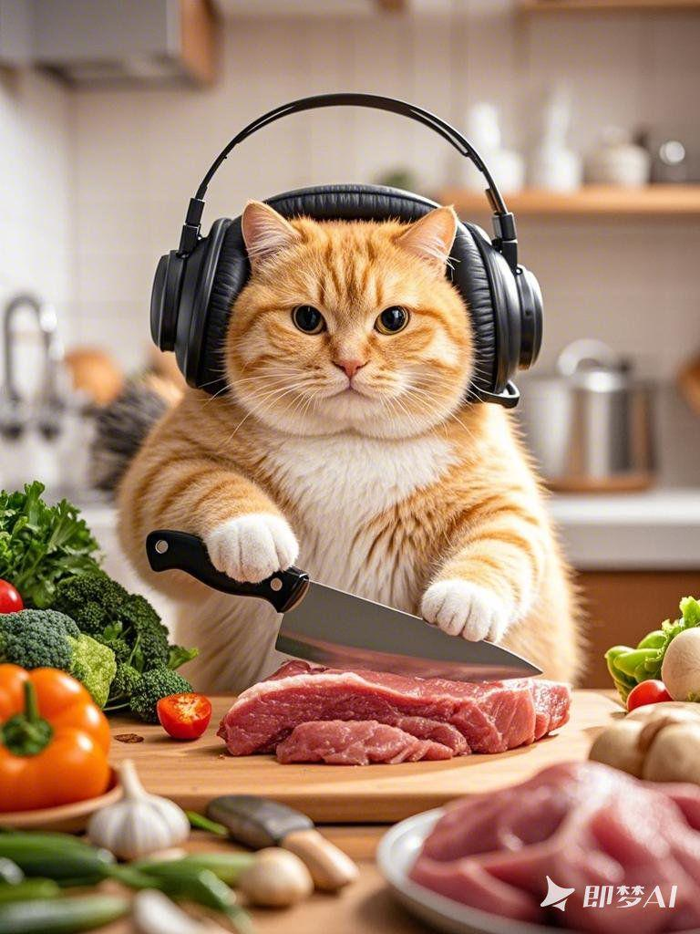 | 一只胖乎乎的肥胖小橘猫，带着黑色的酷炫耳机，正站在厨房的案板前专注地切肉。它的白色绒毛在灯光下显得格外柔软，黑色的眼圈更加突出。双手握着锋利的菜刀，刀刃与肉块接触，发出细微的声响。案板上摆放着新鲜的肉块和蔬菜，背景虚化干净，近景镜头清晰展现每一个细节，32K，高清画质。
橘猫 | 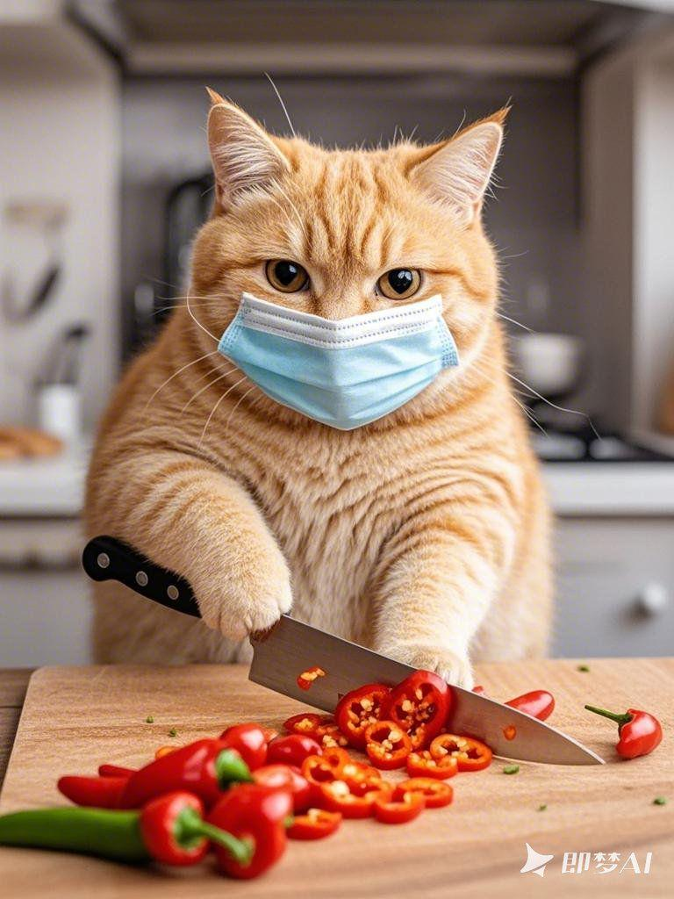 | 一只圆滚滚的肥胖小橘猫，戴着蓝色的医用口罩，正站在厨房的案板前切辣椒。它的双眼专注地盯着手中的辣椒，胖乎乎的爪子熟练地握着菜刀。辣椒鲜红夺目，散发出辛辣的气味。案板的一角放着一小堆切好的辣椒段，背景虚化干净，近景镜头聚焦于肥胖小橘猫的动作，32K，高清画质
橘猫 | 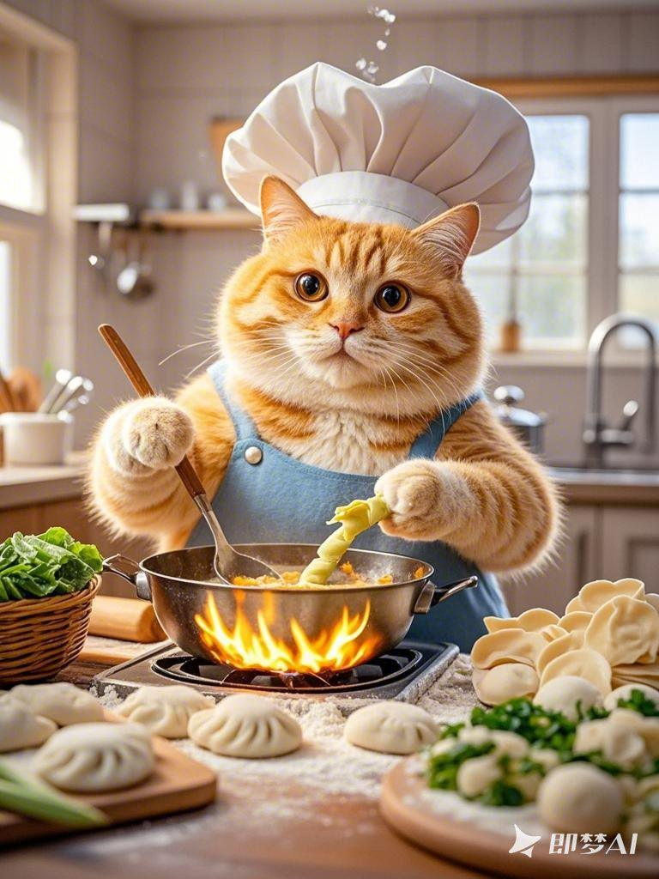 | 肥胖小橘猫在宽敞的厨房里忙碌着，它戴着一顶可爱的厨师帽，身上系着一条蓝色的围裙。灶台上火焰升腾，锅里煮着热气腾腾的汤，肥胖小橘猫正用勺子搅拌着。旁边的案板上放着切好的竹笋和青菜，它的双手沾满了面粉，正在准备包饺子，厨房的角落里堆满了新鲜的食材，背景虚化干净，32K，高清画质。
橘猫 | 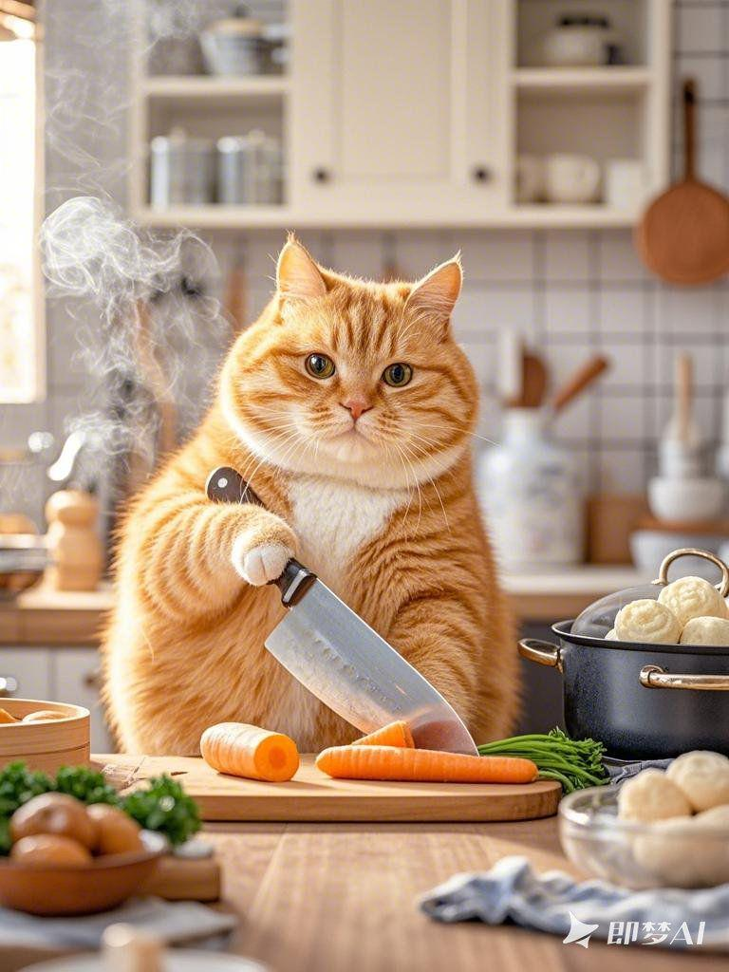 | 肥胖小橘猫站在厨房中央，面前的操作台上摆满了各种炊具和食材。它手里拿着一把菜刀，熟练地切着胡萝卜，准备做一道美味的炒菜。蒸笼里冒着热气，似乎在蒸着香甜的点心。肥胖小橘猫的脸上洋溢着专注和喜悦，墙上的橱柜里摆放着整齐的餐具，背景虚化干净，32K，高清画质。
橘猫 | 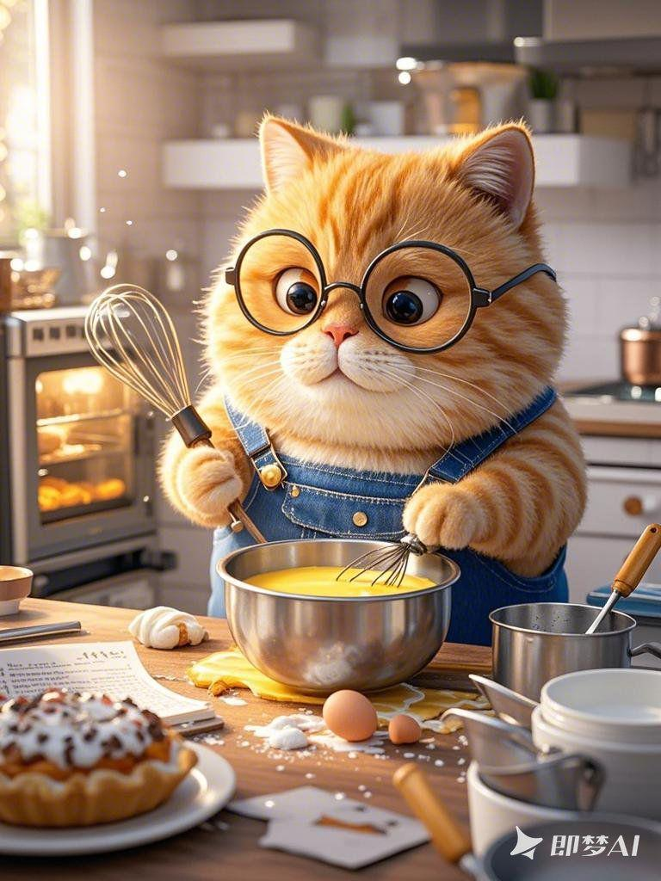 | 厨房内，肥胖小橘猫忙得不亦乐乎。它戴着一副眼镜，仔细地看着食谱，手中拿着一个打蛋器，正在搅拌蛋液。烤箱里的蛋糕散发出诱人的香气，旁边的水槽里堆满了待洗的碗碟。肥胖小橘猫脚下的垃圾桶已经装满了废弃的食材包装，灯光照亮了整个厨房，背景虚化干净，32K，高清画质。
橘猫 | 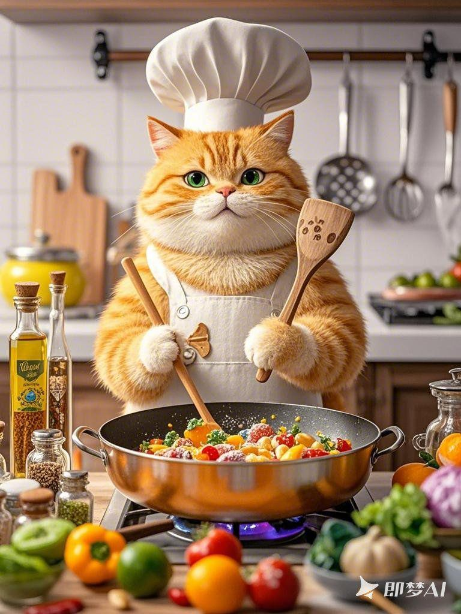 | 近景镜头下，肥胖小橘猫在厨房中忙碌不停。它站在炉灶前，戴着围裙，毛茸茸的双手握着锅铲，正在翻炒着锅里的菜肴。灶台上摆放着各种调料瓶和新鲜的食材，热气腾腾。肥胖小橘猫的脸上沾着一点面粉，眼神专注而认真，背景虚化干净，突出其忙碌的身影，32K，高清画质。
橘猫 | 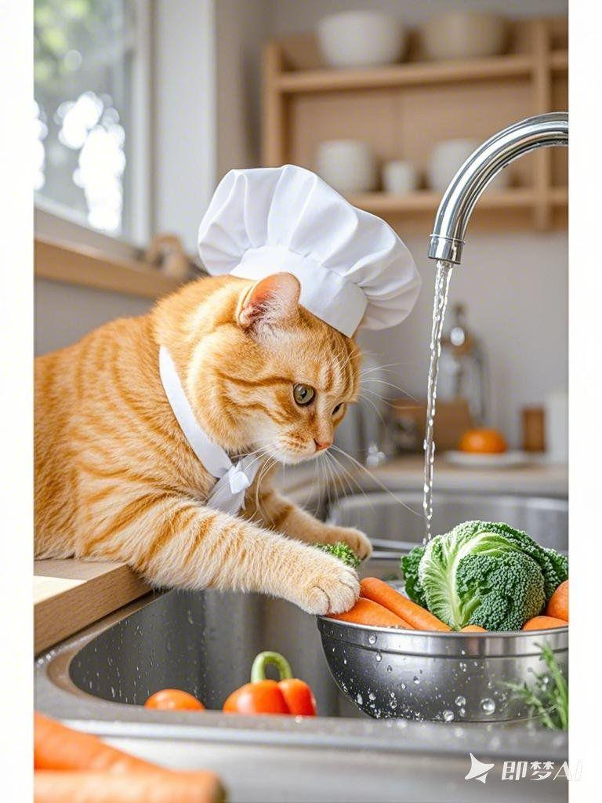 | 近景摄影镜头中，肥胖小橘猫在整洁的厨房里忙得不亦乐乎，小肥胖小橘猫在旁边玩耍。它弯腰从橱柜里拿出一只碗，碗里放着洗净的蔬菜。旁边的水槽里还有未处理完的食材，水龙头滴着水。肥胖小橘猫戴着厨师帽，耳朵俏皮地从帽子边缘露出来，背景虚化干净，营造紧张忙碌的氛围，32K，高清画质
橘猫 | 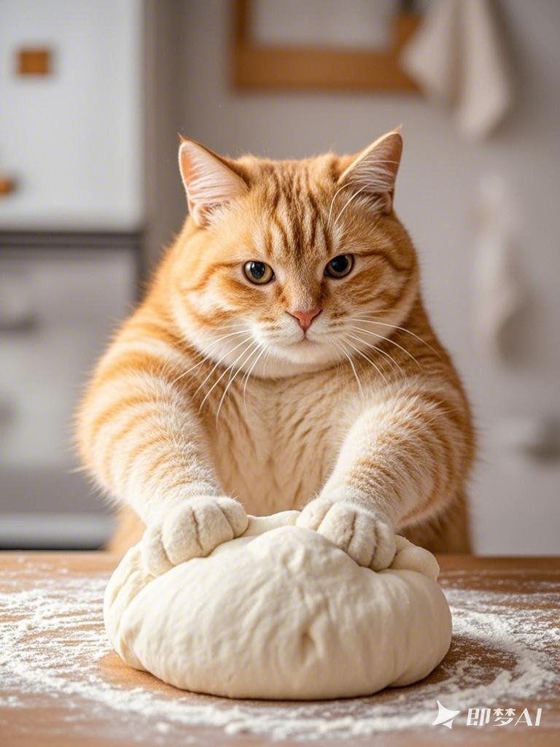 | 近景摄影镜头里，干净的肥胖小橘猫妈妈站在案板前，双手用力揉着一大团雪白的面。她的眼神专注，手臂上的肌肉随着动作微微起伏，面团在她的手中不断变换形状。面粉沾在她的爪子上，散发出淡淡的香气，背景虚化干净，突出手部动作的特写，32K，高清画质
橘猫 | 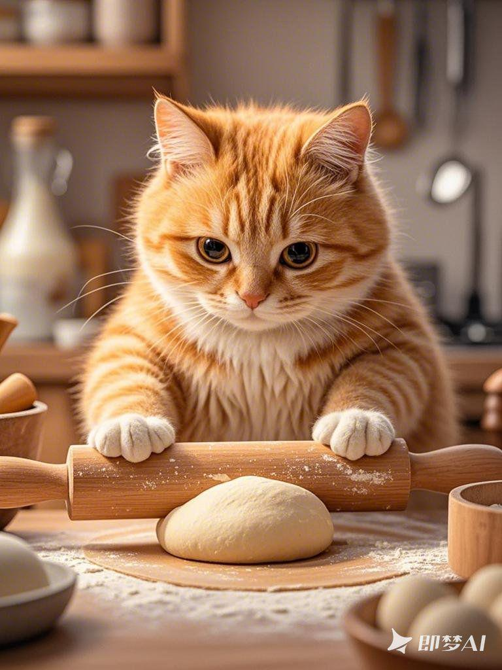 | 近景的摄影镜头中，肥胖小橘猫妈妈神情认真地擀面。她的耳朵微微向后，双臂有节奏地推动擀面杖。面团在擀面杖下延展，表面光滑如绸。肥胖小橘猫妈妈的呼吸略微急促，周围的空气仿佛都因她的动作而充满活力，背景虚化干净，突出面团变化的特写，32K，高清画质。
橘猫 | 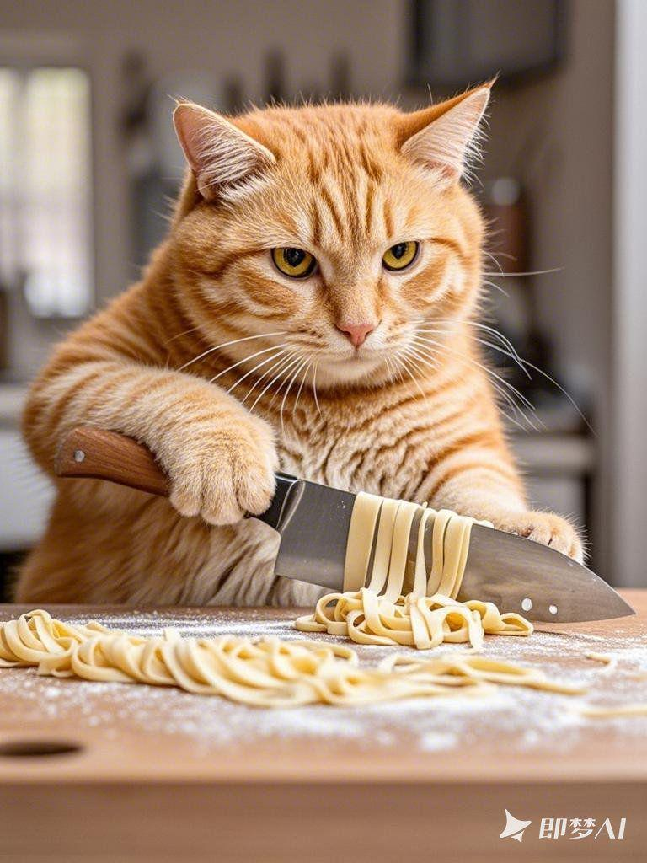 | 近景摄影镜头中，干净的肥胖小橘猫妈妈双手握着锋利的菜刀，专注地切着面条。她的眼神紧盯着面条，每一刀下去都干净利落。面条粗细均匀，在案板上整齐排列。肥胖小橘猫妈妈的爪子稳稳地控制着菜刀，刀刃与案板碰撞发出清脆的声音，背景虚化干净，特写手部切面条的动作，32K，高清画质。
橘猫 | 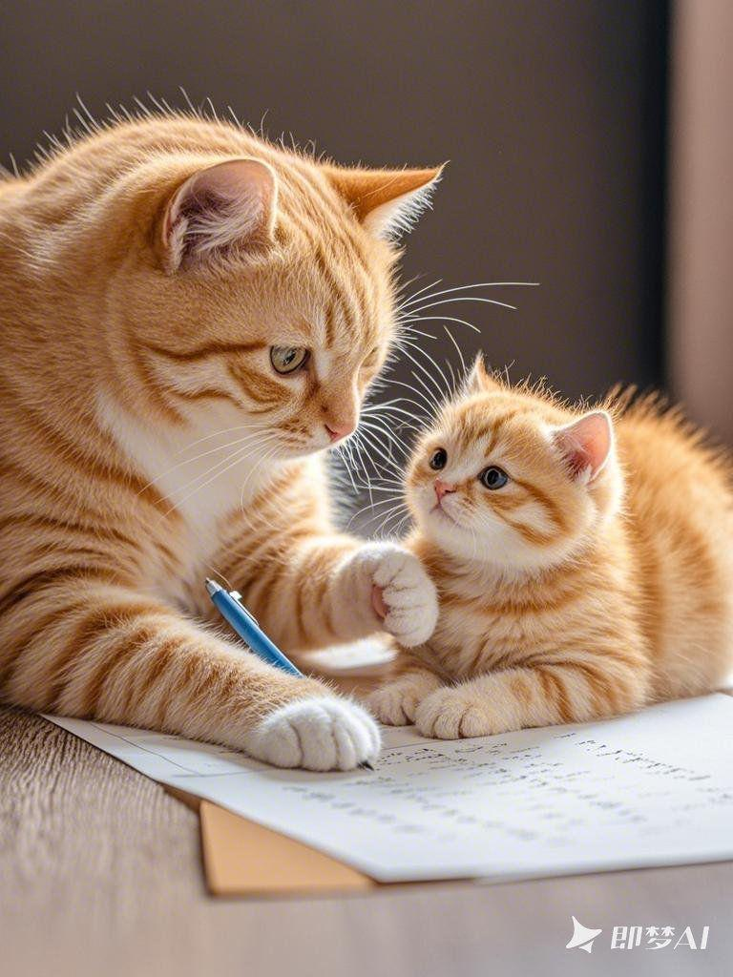 | 近景摄影镜头中，肥胖小橘猫妈妈握着小猫咪的手，一笔一划地在纸上写字。肥胖小橘猫妈妈的眼神专注而温柔，小猫咪则睁大眼睛认真看着。笔尖在纸上划过，留下清晰的痕迹，肥胖小橘猫妈妈的绒毛在灯光下显得格外柔软，背景虚化干净，突出手部和笔尖的特写，32K，高清画质。
橘猫 | 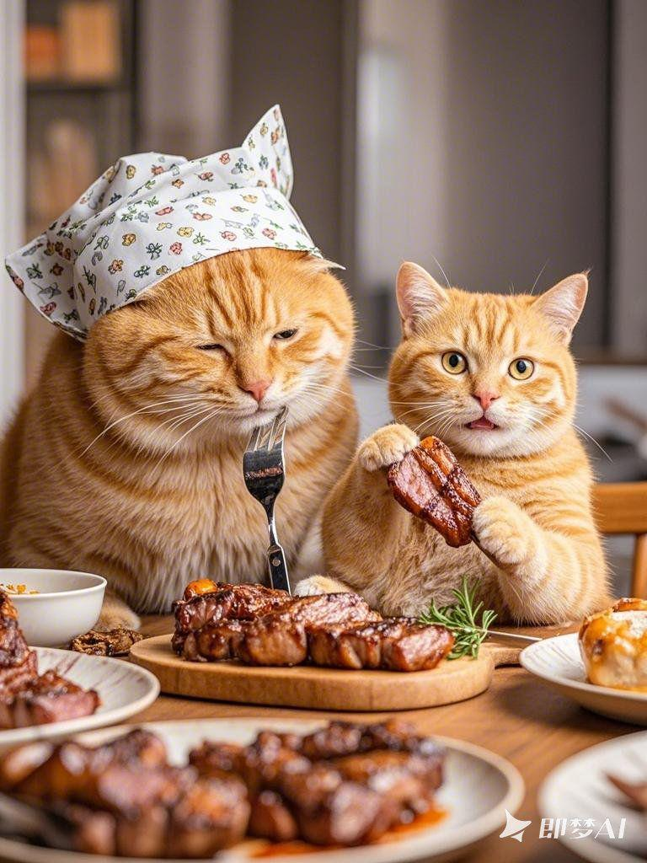 | 近景摄影镜头中，肥胖小橘猫妈妈带着小猫咪坐在餐桌前吃肉。肥胖小橘猫妈妈头戴一个可爱的餐巾，双手熟练地用刀叉切割着肉块，眼神慈爱地看着小猫咪。小猫咪则双手抓着一块肉，吃得满脸都是油渍，餐桌中间摆放着一大盘香喷喷的烤肉，背景虚化干净，凸显温馨的用餐氛围，32K，高清画质。
橘猫 | 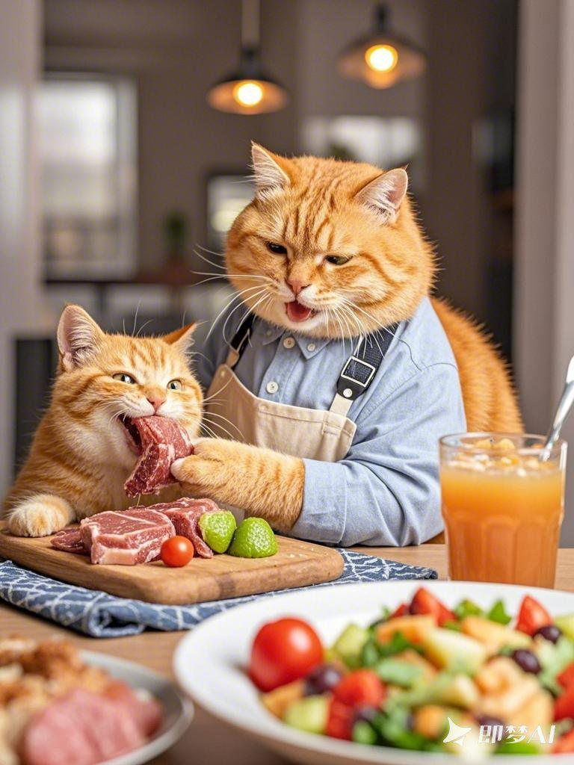 | 近景镜头下，肥胖小橘猫爸爸带着孩子在餐桌旁享受美食。肥胖小橘猫爸爸身着一件整洁的围裙，正把切好的肉递给小猫咪。小猫咪兴奋地接过肉，大口咀嚼着。餐桌上还摆放着水果沙拉和果汁，灯光柔和地洒在它们身上，背景虚化干净，展现出其乐融融的画面，32K，高清画质。
橘猫 | 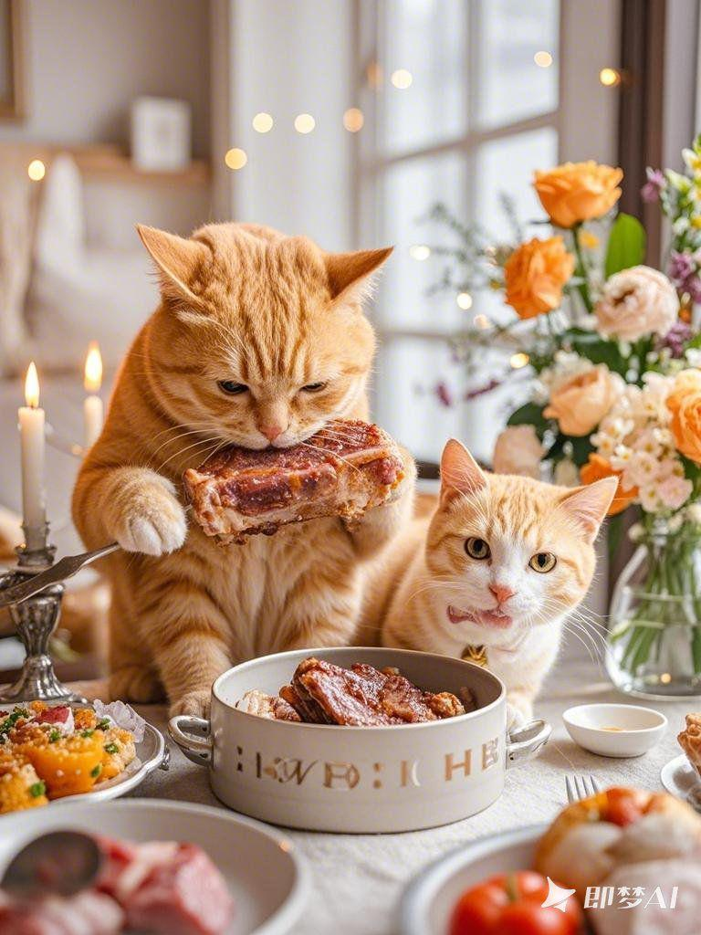 | 近景摄影里，肥胖小橘猫带着孩子围坐在餐桌边尽情吃肉。肥胖小橘猫双手拿着一块大大的排骨，吃得津津有味。孩子则坐在一旁，努力用勺子舀着盘中的肉。餐桌布置得精美，有鲜花和蜡烛点缀，温暖的光线让整个场景更加温馨，背景虚化干净，定格幸福的瞬间，32K，高清画质。
橘猫 | 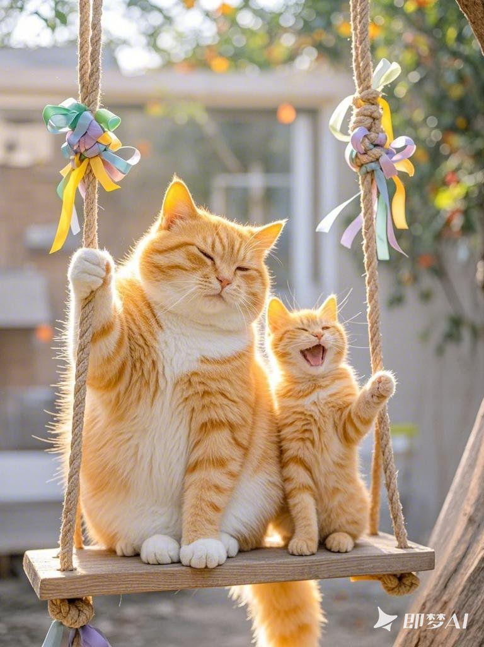 | 近景摄影镜头中，肥胖小橘猫妈妈带着小猫咪坐在秋千上。肥胖小橘猫妈妈双手紧紧抓住绳索，轻轻晃动着秋千，脸上满是慈爱。小猫咪兴奋地挥舞着小爪子，咯咯直笑。秋千的绳索上系着彩色的丝带，随风飘动，背景虚化干净，烘托出温馨欢快的气氛，32K，高清画质
橘猫 | 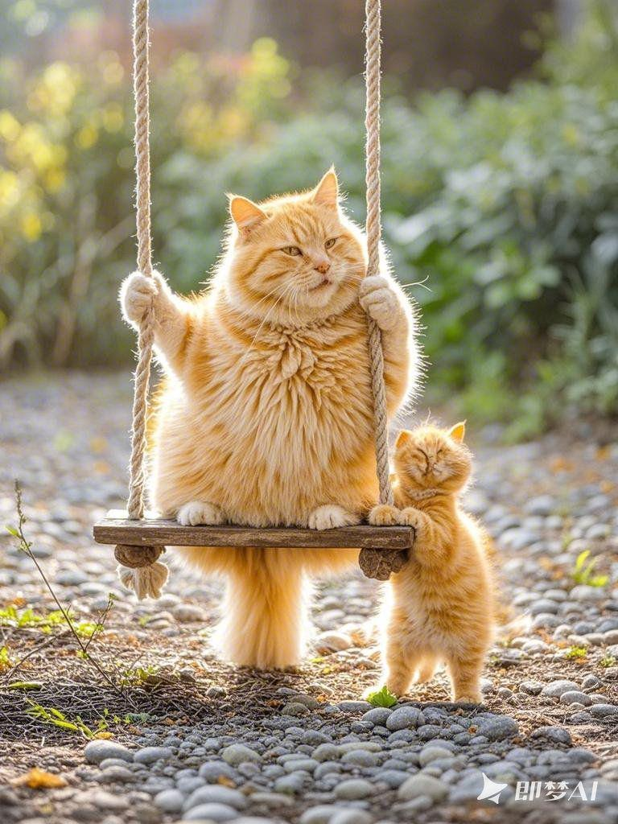 | 近景摄影镜头中，肥胖小橘猫妈妈悠然地坐在秋千上轻轻荡漾。她的脸上洋溢着惬意的笑容，双手紧紧抓着秋千的绳索。微风拂过，她身上的绒毛微微飘动。小肥胖小橘猫站在一旁，眼睛一眨不眨地盯着妈妈，眼神里充满了好奇和期待。周围绿草如茵，背景虚化干净，营造出宁静而美好的氛围，32K，高清画质。
橘猫 | 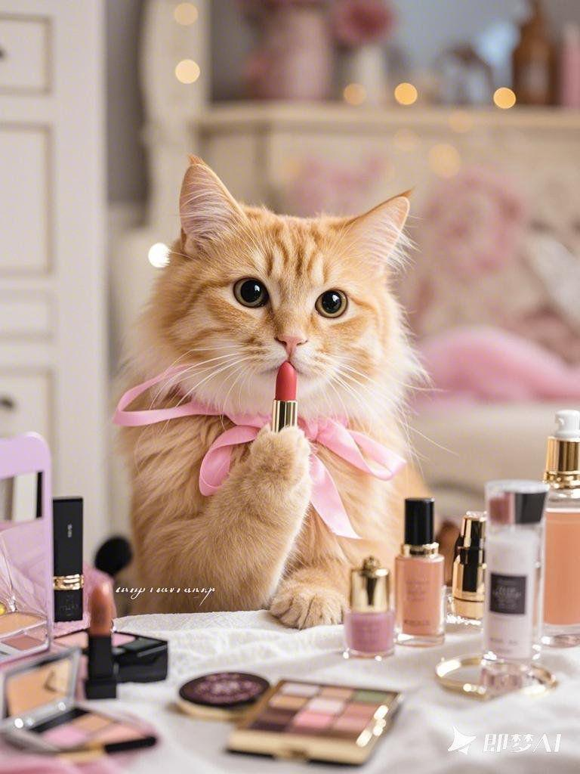 | 近景摄影镜头中，干净整洁的肥胖小橘猫妈妈坐在梳妆台前化妆。她手持一支粉色的口红，小心翼翼地涂抹着嘴唇，眼神专注而认真。梳妆台上摆满了各种精致的化妆品，镜子里映出她美丽的面容，背景虚化干净，突出她优雅的姿态，32K，高清画质。
橘猫 | 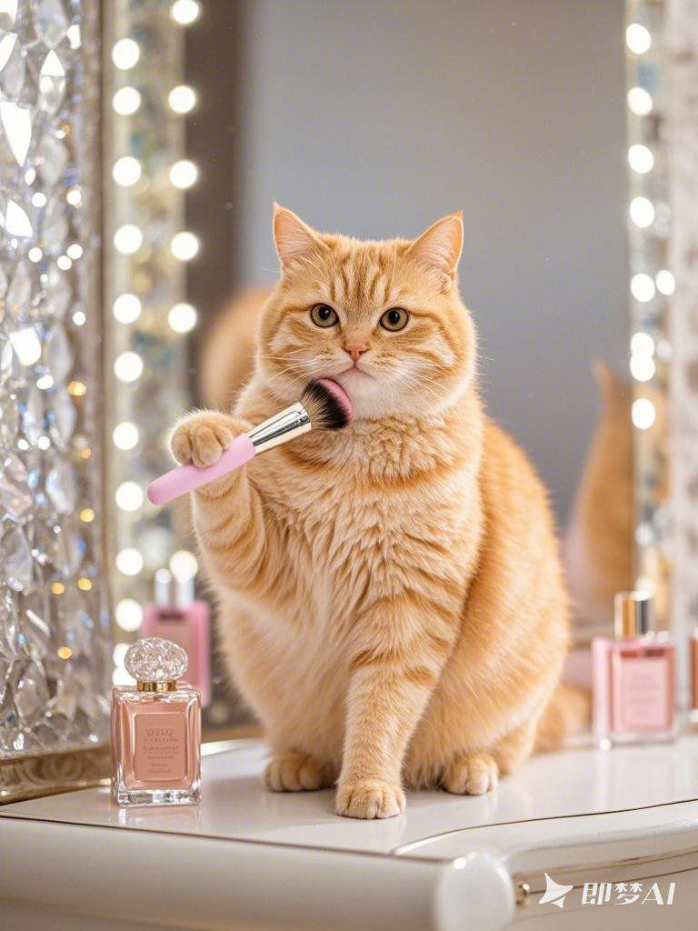 | 近景摄影里，干净的肥胖小橘猫妈妈坐在化妆凳上，手中拿着腮红刷，在脸颊上轻轻扫动。她的耳朵不时抖动一下，模样十分可爱。镜子周围镶嵌着水晶，闪闪发光。桌上的香水瓶散发着迷人的香气，背景虚化干净，展现出她迷人的瞬间，32K，高清画质。
橘猫 | 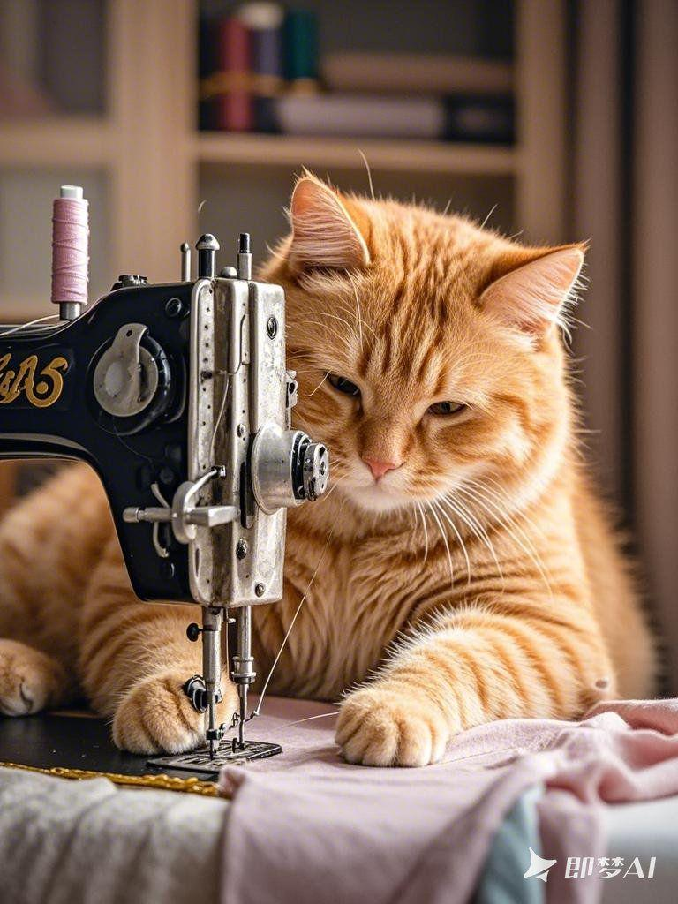 | 近景摄影镜头中，肥胖小橘猫妈妈坐在缝纫机前专注地做衣服。她的双手熟练地推送着布料，脚有节奏地踩着踏板，缝纫机发出 “嗒嗒嗒” 的声音。肥胖小橘猫妈妈的眼睛紧盯着针线，脸上的绒毛在灯光下显得格外柔和。缝纫机的针头快速上下穿梭，线轴不停地转动，背景虚化干净，突出手部和缝纫机操作的特写，32K，高清画质。
橘猫 | 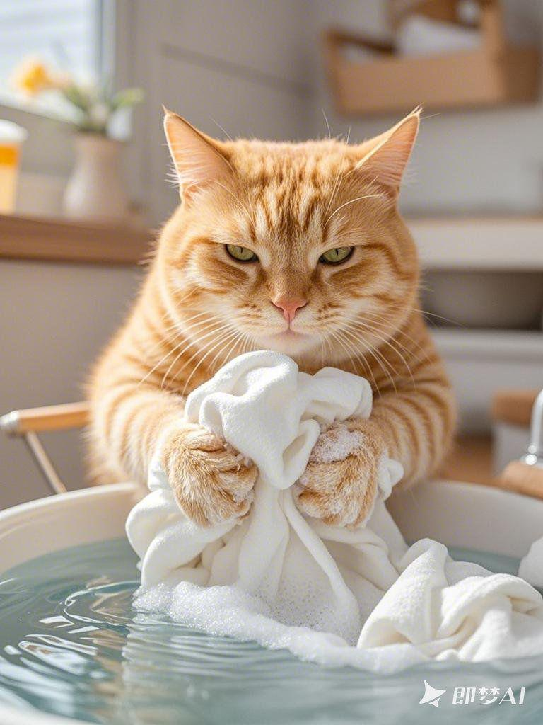 | 近景摄影镜头下，肥胖小橘猫妈妈蹲在水盆边洗衣服。她的双手用力揉搓着衣物，白色的泡沫沾满了爪子。肥胖小橘猫妈妈的眼神专注，仔细检查着每一处污渍。水盆里的水荡漾着波纹，背景虚化干净，突出双手揉搓衣物的特写，32K，高清画质。
橘猫 | 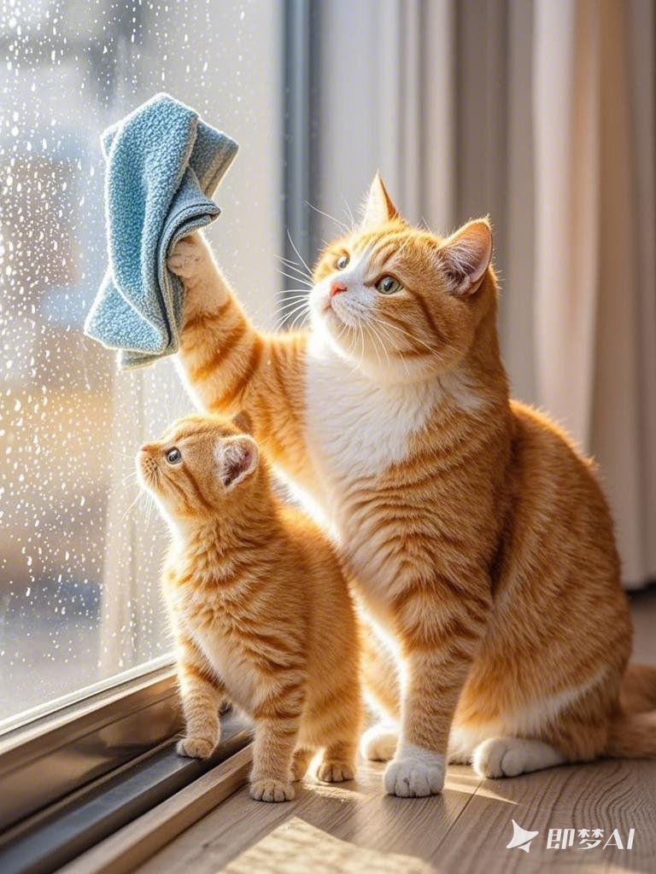 | 近景摄影镜头中，肥胖小橘猫妈妈带着小猫咪一起擦拭窗户。肥胖小橘猫妈妈手持一块干净的抹布，仔细地擦拭着玻璃，她的眼神专注而认真。小猫咪在一旁努力模仿着妈妈的动作，小手紧紧握着小抹布。窗户上的水滴滑落，背景虚化干净，突出肥胖小橘猫妈妈和小猫咪手部动作的特写，32K，高清画质。
橘猫 | 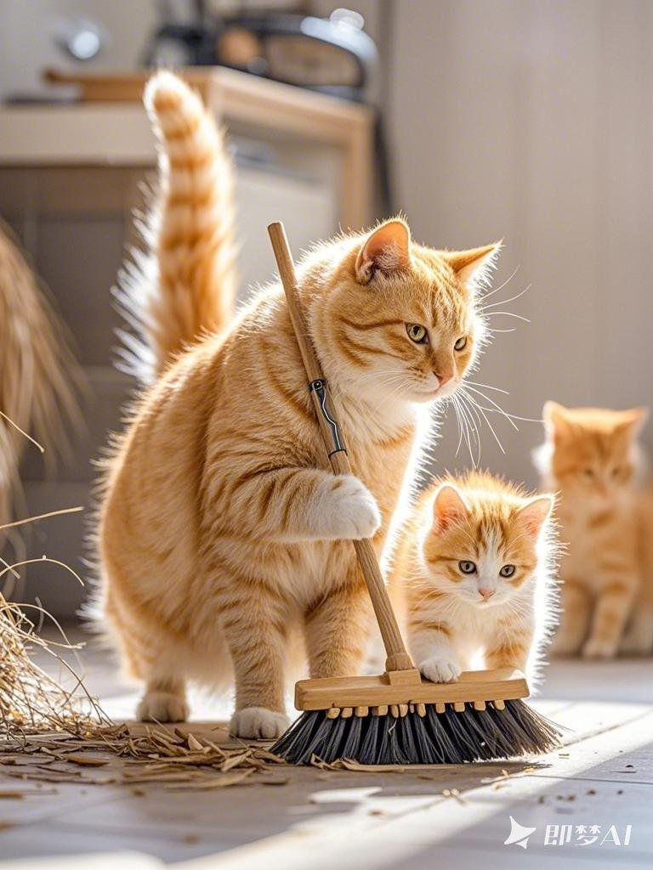 | 近景的摄影镜头里，干净的肥胖小橘猫妈妈正教小猫咪扫地。肥胖小橘猫妈妈双手握着扫帚，熟练地清扫着地面的灰尘，她的耳朵微微向后，嘴里轻声指导着小猫咪。小猫咪拿着小扫帚，努力跟着妈妈的节奏，地上的垃圾渐渐聚拢，背景虚化干净，着重展现肥胖小橘猫妈妈和猫咪扫地姿态的特写，32K，高清画质
橘猫 | 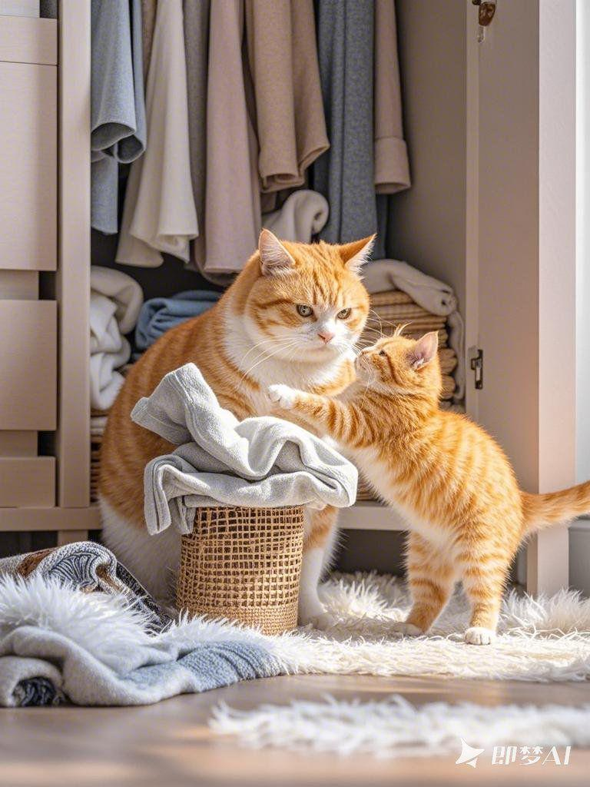 | 特写的近景摄影下，肥胖小橘猫妈妈带着孩子整理衣物。肥胖小橘猫妈妈把叠好的衣服放进柜子，动作轻柔而有序。小猫咪在一旁递着衣服，眼神充满好奇和专注。衣柜里的衣物摆放整齐，温馨的氛围弥漫，背景虚化干净，定格肥胖小橘猫妈妈和小猫咪温馨互动的瞬间，32K，高清画质。
橘猫 | 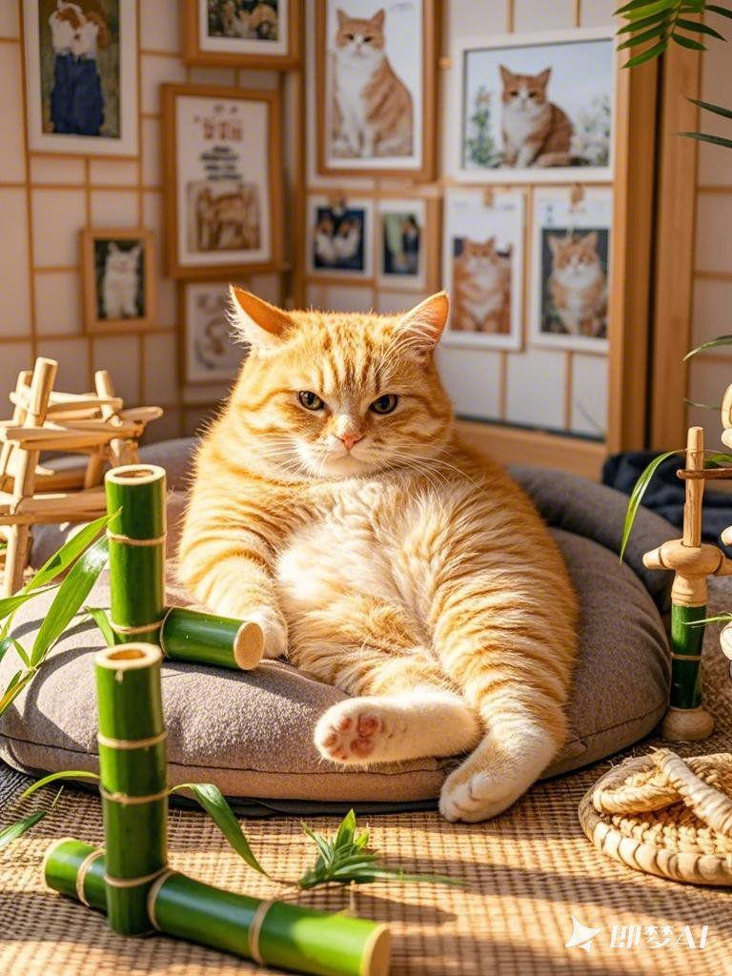 | 肥胖小橘猫的家中，布置温馨而充满自然气息。它躺在柔软的竹席上，周围是一堆新鲜的竹子。阳光透过窗户洒在它身上，形成斑驳的光影。墙上挂着肥胖小橘猫家族的照片，地上摆放着各种竹子做的玩具。肥胖小橘猫慵懒地伸展着身体，打着哈欠，背景虚化干净，展现出宁静祥和的氛围，32K，高清画质。
橘猫 | 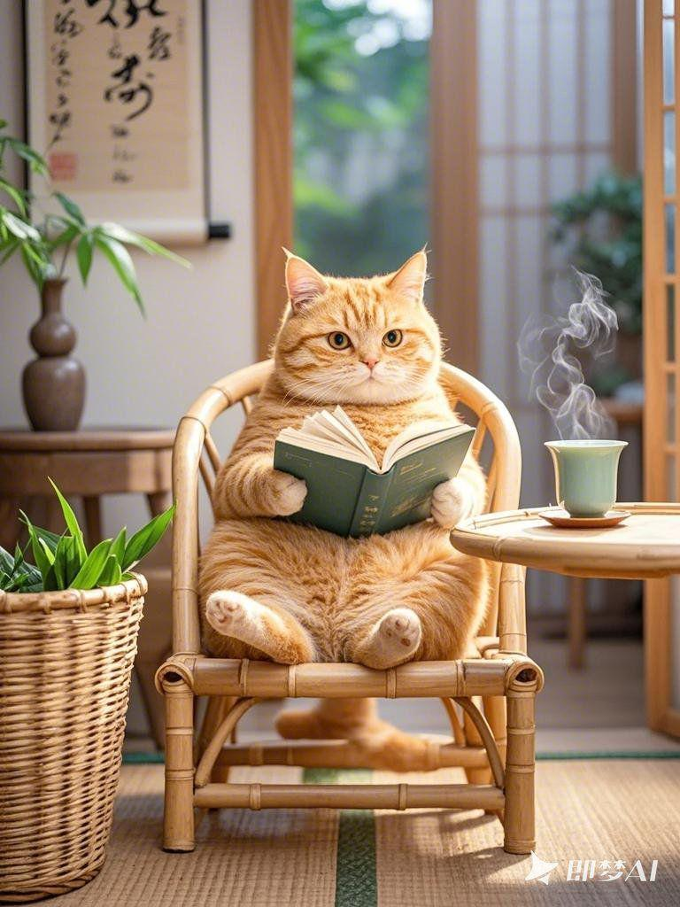 | 肥胖小橘猫的家里，摆放着用竹子编制的家具。它坐在一个竹椅上，手里拿着一本书，认真地阅读着。旁边的桌子上放着一杯热气腾腾的竹叶茶，散发着清香。房间的角落里有一个装满竹子的筐子，墙上挂着一幅山水画。肥胖小橘猫偶尔抬起头，望向窗外的景色，背景虚化干净，营造出舒适的生活场景，32K，高清画质。
橘猫 |  | 肥胖小橘猫的家中，充满了生机与活力。它在一个竹子搭建的小屋里，正忙着整理自己的床铺。床上铺着柔软的竹叶垫子，旁边放着一个肥胖小橘猫形状的抱枕。地上有一个小竹篮，里面装满了它喜欢的零食。窗外是一片翠绿的竹林，微风吹过，竹叶沙沙作响，背景虚化干净，描绘出惬意的生活画面，32K，高清画质。

